Organisateur
 | Herding Working Test

Event / Evénement: | IHWT TS
Place / Lieu:
Date:
Organizer / Organisateur:

Judge

Remplir les cases en gris

1
 | COMMISSION D'UTILISATION TROUPEAUX
 | Président : Monsieur Jean Paul Kerihuel - 7, Allée Mme de La Fayette - 29 200 - ST RENAN
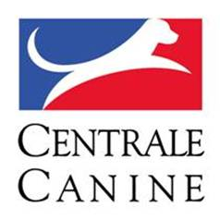

Event / Evénement: | IHWT TS
Place / Lieu: | 0
Date: | 0
Organizer / Organisateur: | 0

SCORE CARD HWT TS |  |  |  |  |  | Catalog No:
 |  |  |  |  |  | Start No: | 0
Dog name / Nom du chien: | 0 |  |  |  |  | Born / Né le: | 0
Pedigree Reg. No: | 0 |  |  | Chip / Puce: | 0 | Sex: | 0
Owner / Propriétaire: | 0 |  |  |  |  | Breed / Race: | 0
Handler / Conducteur: | 0 |  |  |  |  | No:
Exercices | Max | Minus | Score | Comments | Max. time | Time
 |  |  |  | Guarding exercices / Exercices de garde du troupeau
Pen / Sortie du parc | 15
Stop | 15
Graze / Pâturage | 20

Re-pen / Rentrée au parc | 5

 |  |  |  | Conduct exercices and behaviour / Exercices de conduite et comportement
Moving / Conduite du troupeau | 30

Behaviour / Comportement | 15
Points total | 100 | 0 | - | Evaluation: | - | Rank / Rang:
Judge No |  |  |  | Clarification by:
Name+signature: | 0

